CollectiveAccess
Image | Object | Description | Date
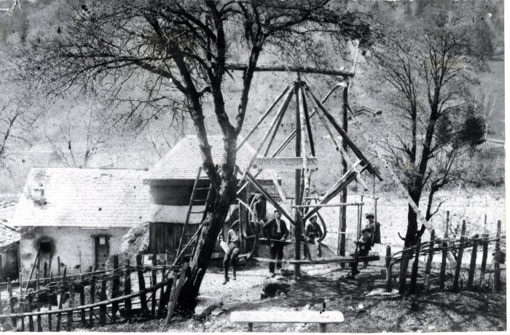 | Photo du Carrousel de Sixt - 1910 (40-022) | Photo du Carrousel de Sixt - 1910 Construit par Pierre-Marie MOCCAND “Pierre au Merle”, ce manège a été surnommé par les gens du pays le “Bois tordu”, d’abord conçu pour ses enfants puis petits et grands montaient dessus jusqu’à la fin de son fonctionnement en 1942.

